Sheet1
問題１
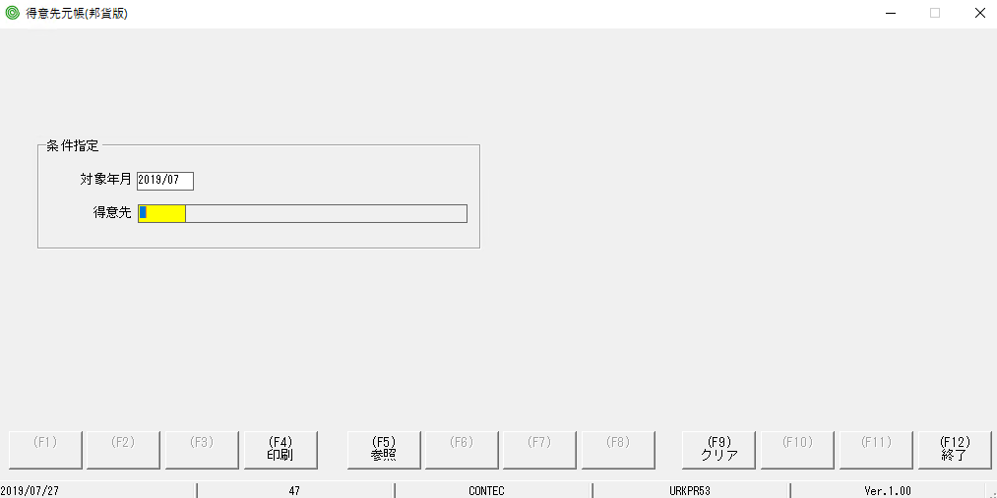

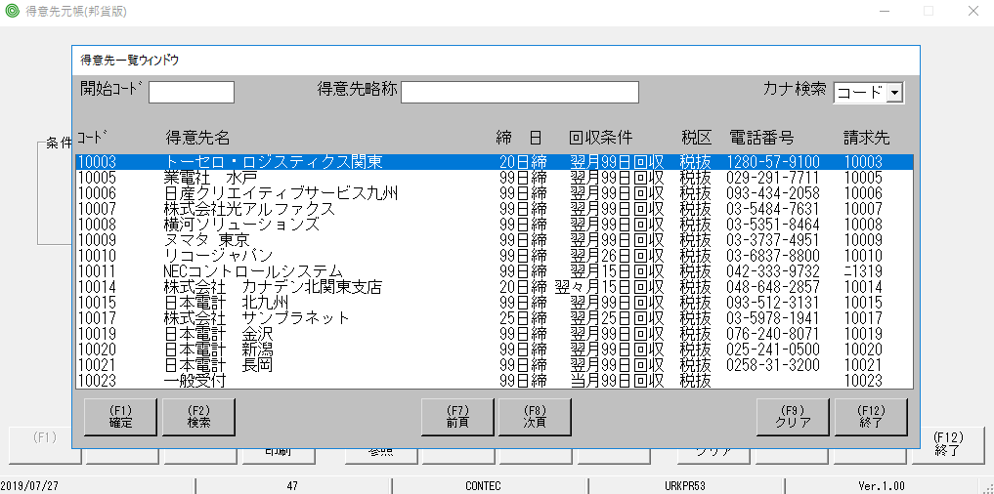

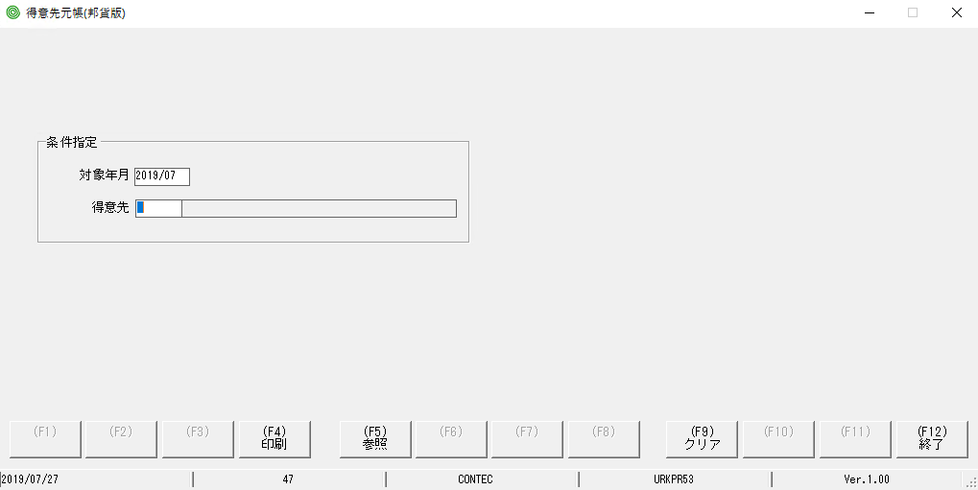

focus màu vàng bị mất so với MH ban đầu

問題２ | nhập sai rồi ấn F4
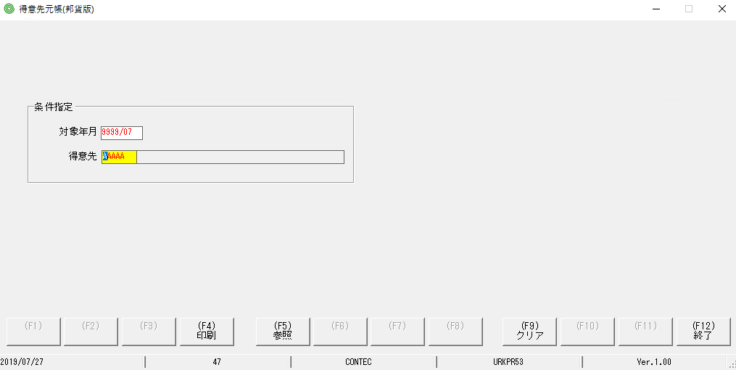

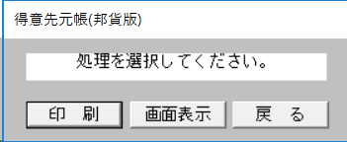
bấm preview, nếu dữ liệu ko đúng nó sẽ hiển thị thông báo. TH task này khi bấm nút preview ko thấy phản ứng gì

